2.LAYOUT
2. 화면 레이아웃 (AS-IS 캡쳐 4종 + TO-BE 디자인 가이드)
SYS0013 Dynamic Query · UI 분석서 v1.0 · 2026-07-09 · AS-IS SCM0005(.cs 1,255+782줄) 정본 + 사내 Oracle 44객체 ALL_SOURCE + MSSQL 원본 16종 교차 + anti-simplification 전수
📖 이 시트 읽는 법 — AS-IS 실캡쳐 4장이 정본입니다. 항목·TEXT·LABEL은 이 캡쳐 그대로 유지, 시각 디자인·컴포넌트만 TO-BE 표준을 따릅니다. 하단 매핑표에서 AS-IS 컨트롤 → TO-BE 컴포넌트를 확인하세요.

⭐ 디자인 원칙(사용자 지정 2026-07-09): 본 캡쳐의 항목·TEXT·LABEL은 유지 정본(AS-IS), 시각 디자인·컴포넌트는 TO-BE 표준(Wijmo FlexGrid/공통버튼/조회조건 36px/Figma 1단 4개) 적용 대상.
■ A. 기본 조회 (Register 탭 · 조회모드)
진입: Admin ▸ Dynamic Query List. 조회조건 Report Name/Description/Role → 목록 그리드(Report Name~Updated Date). 더블클릭=View 탭 전환
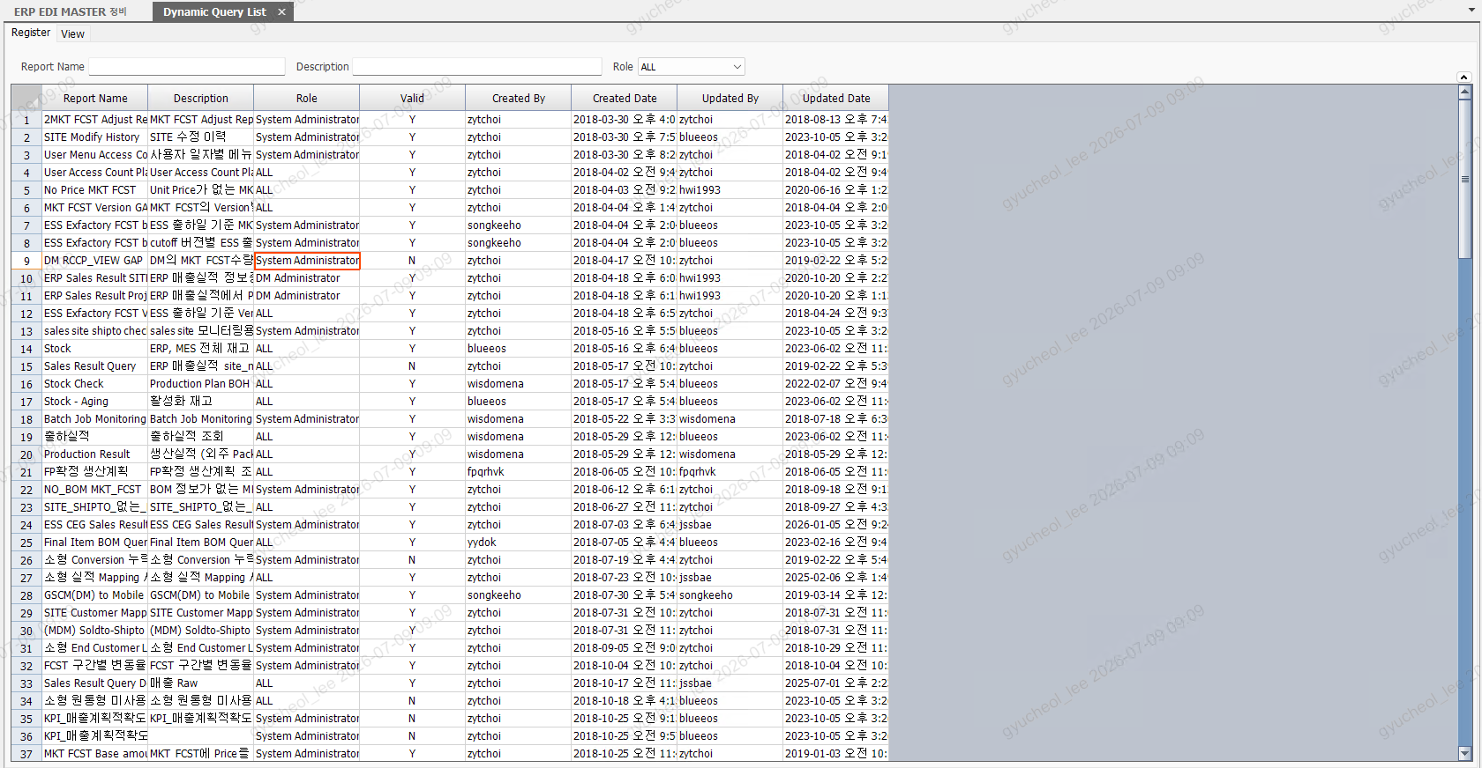

■ B. 편집 상태 (Register 탭 · Edit 모드)
Edit 버튼 → SwitchLock 해제(노란 편집셀 + 체크박스 열). Role·감사컬럼은 재잠금. 편집모드 더블클릭=SQL Query 팝업
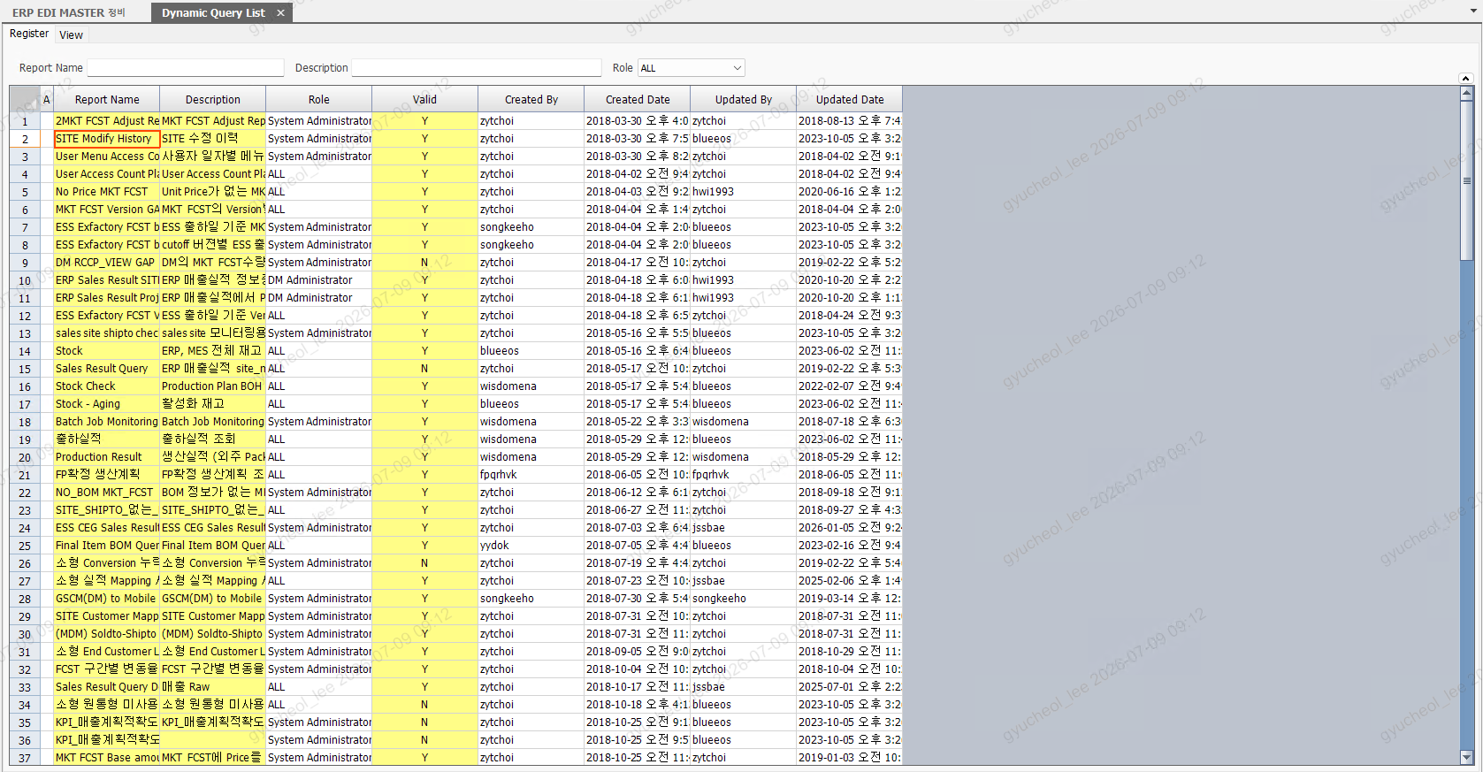

■ C. View 탭 (실행 조건 구성)
좌: Column 그리드(AGGREGATE/SEQNO/USE 편집) + Condition 그리드(OPORATOR/VALUE/USE) · 하: SQL 뷰어 · 우: 실행 결과 그리드(동적 컬럼)
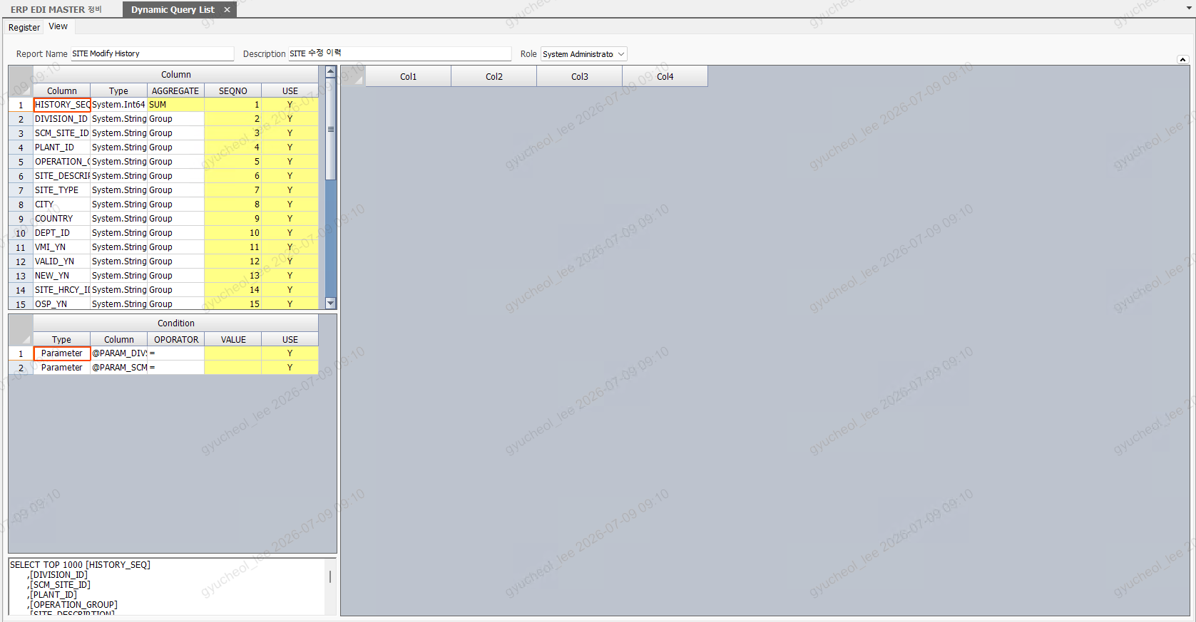

■ D. SQL Query 팝업 (신규/상세 편집)
메인 InsertButton 또는 편집모드 더블클릭 진입(ShowDialog L1009). Confirm=SELECT TOP 0 검증+컬럼/파라미터 자동추출, OK=직렬화 반환(DB 저장은 메인 SaveButton)
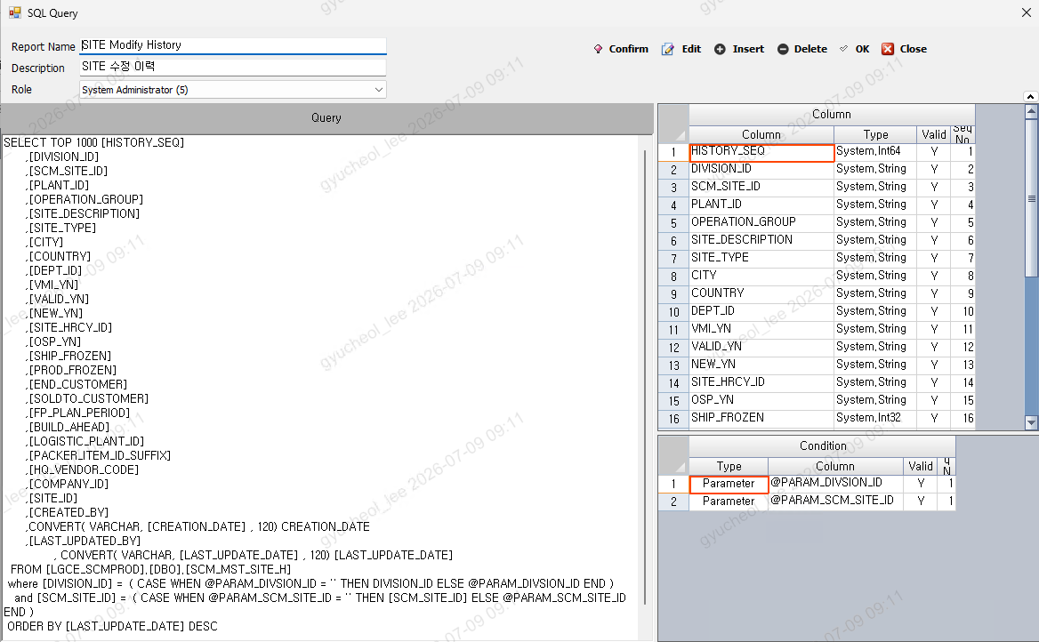

E. TO-BE 디자인 가이드 — AS-IS 컨트롤 ↔ TO-BE 표준 컴포넌트 (FE 실코드 실명칭)
AS-IS 컨트롤 | TO-BE 컴포넌트(실코드) | 표준 규칙 | 비고
tabQuery (Register/View 탭) | DynamicQuery.tsx 내 view 상태 전환 (Register=목록+편집 / View=메타+결과) | 탭 UI 대신 화면 상태 전환 | AS-IS 2탭 구조 유지
umltReportName/txtDescription/clbRole (조회조건) | DynamicQueryForm.tsx (LBL00718~720) | 조회조건 높이 36px·1단 4개 (hook #94) | 라벨 Report Name/Description/Role 유지
spdMain (FarPoint 목록 그리드) | DynamicQueryMainGrid.tsx (Wijmo FlexGrid, SHEET_NAME=main) | staticColumns 동적 fetch(SHEET_COLUMNS)·No 코너헤더(hook #108)·3색 backcolor(hook #95) | 17컬럼 중 표시 9 (숨김 8은 데이터 보관)
fpGroup (Column 그리드) | DynamicQueryColumnsGrid.tsx (SHEET_NAME=columns) | 편집셀 Yellow·잠금 Gray | AGGREGATE 콤보(SUM 등)
fpWhere (Condition 그리드) | DynamicQueryParametersGrid.tsx (SHEET_NAME=parameters) | 동일 | OPORATOR 라벨 = AS-IS 오타 원본 유지(콤보 닉네임 일치 필수)
spdResult (실행 결과) | DynamicQueryResultGrid.tsx | 동적 컬럼 visible:true 명시(Excel export, DMF0043 사고) | EXECUTE_QUERY 결과 바인딩
rtxtSQL (SQL 텍스트) | DynamicQuerySQLViewer.tsx | read-only 뷰어 + 편집 모드 | MSG00628 (SQL 없음)
SCM0005_DynamicQueryListPopUp (WinForm 모달) | DynamicQueryMetaForm.tsx + 그리드 (별도 팝업 없이 화면 내 편집) | CustomDialog 표준(50vh/position basic) 필요 시 | AS-IS Confirm 사전검증 흐름은 미구현 격차 — 시트6
BaseForm 버튼(Find/Insert/Delete/Edit/Save) | hotkeyConfig 공통버튼 (자체 toolbar 금지, hook #97) | 활성그리드 라우팅·CRUD reset | BTN_MPG: SEARCH/INSERT/DELETE/SAVE/EXECUTE
팝업 버튼바(Confirm/Edit/Insert/Delete/OK/Close) | 화면 내 버튼 + EXECUTE 공통버튼 | 권한: USER_GR_MNU_BTN_MPG 실측(시트9-A) | EXECUTE는 TO-BE 신설 버튼

